開発プロセス
開発プロセス
 | こちらは環境構築、コード品質、テスト要件の詳細資料です。 採点において重要な要件やアプリケーション全体を跨ぐ要件が記載していますので、十分に確認してください。 また赤字は応用要件になります。基本要件実装後に着手してください。
 | 項目 | 要件 | 詳細 | 留意点 | *参照1 README必要情報 | *参照2 README例
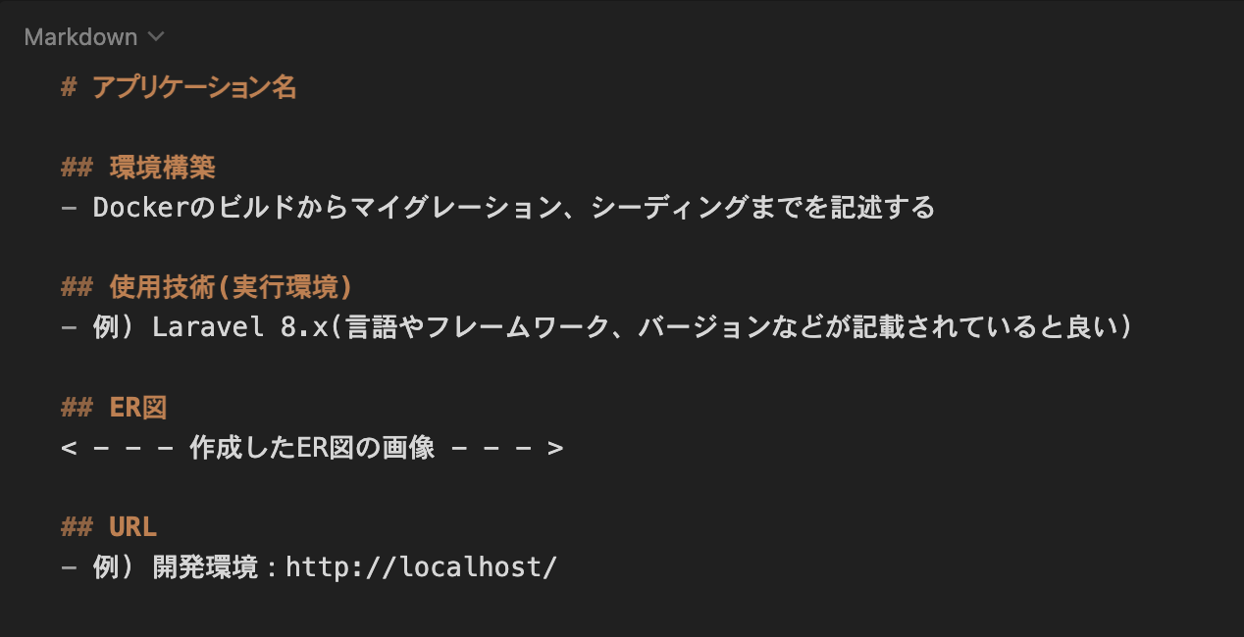
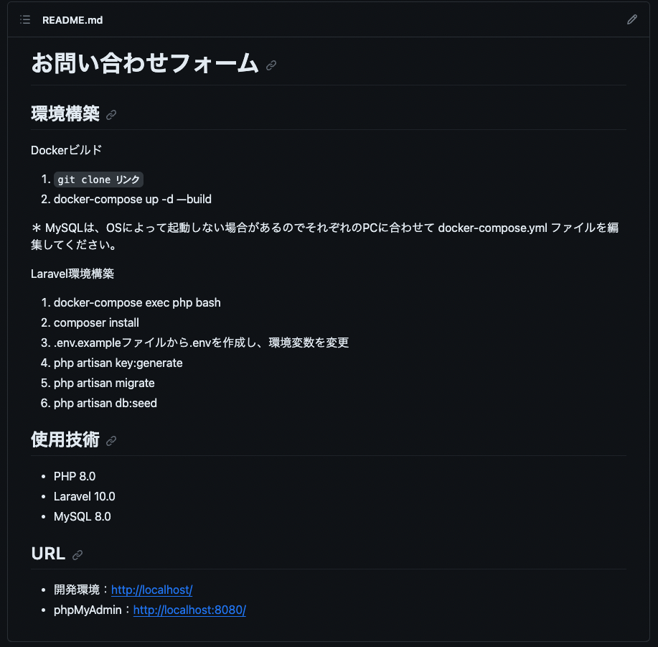
 | 環境構築 | READEME.mdを準備すること | 記載する情報については右記の参照1及び参照2を確認すること また必ず管理者ユーザー及び一般ユーザーのログイン情報を記載すること | READMEにログイン情報の記載がない場合は大きく減点される場合があるので，十分に気をつけること
 |  | 環境構築が可能であること | READEME.md に記載されている環境構築方法で環境構築できるか（マイグレーションまでが対象） | 採点者が環境構築できない場合は大きく減点される可能性があるので、十分に気をつけること
 |  | ER図が正常か | テーブルの表記やカーディナリティが適正に行われているか
 |  | マイグレーションが適正に行われているか | マイグレーションが実行でき、マイグレーションファイルとテーブル仕様書が一致しているか
 |  | ダミーデータが作成可能か | 【ユーザー情報】 管理者ユーザーと一般ユーザーのどちらも作成すること ・ユーザー1（一般）: user1@example.com / password / メール認証済み ・ユーザー2（一般）: user2@example.com / password / メール認証済み ・ユーザー3（管理者）: user3@example.com / password / メール認証済み（admin_status = true） 【勤怠記録情報】 出勤・退勤・休憩時間に関するダミーデータを作成する ・全ユーザーに対して、勤怠（attendance_records）と休憩（breaks）のダミーデータを作成する 件数・日付分布は実運用に近い内容にすること ★【user1 の意図的データ】 ・過去 5 ヶ月: 各月平日 15 日 = 75 日 の通常勤務（9:00-18:00） ・当月 17 日 のパターン: 通常 10 / 残業（9:00-20:00）3 / 遅刻（9:30-18:00）2 / 早退（9:00-17:00）1 / 長時間労働（8:00-21:00）1 ・user1 の全レコードに 固定休憩 12:00-13:00（1 時間） を付与 ★【user1 で /attendance/report を開いた時の予測値】 ・過去 6 ヶ月 総労働時間: 744 時間 ・過去 6 ヶ月 総残業時間: 10 時間（残業判定: 1 日 8 時間超過分） ・過去 6 ヶ月 平均労働時間 / 日: 8 時間 5 分 ・当月 遅刻回数: 2 回（始業 09:00 超過） ・当月 早退回数: 1 回（終業 18:00 より前の退勤） ・当月 長時間労働回数: 1 日（1 日 10 時間超） | ダミーデータの作成ができない場合は大きく減点される場合があるので，十分に気をつけること
 |  | 指定の技術スタック以外のパッケージを追加しないこと（laravel-lang/* 等） | 本課題は指定の技術スタックのみで実装できます。composer require 等での追加パッケージ導入は行わず、指定の構成のまま提出してください。（日本語化を行う場合も、外部の翻訳パッケージは使わず lang/ へのメッセージファイル手動配置で対応します。） | 過去に一部の外部 Composer パッケージがサプライチェーン攻撃で改ざん・乗っ取られ、composer install 時に悪意あるコードが実行される事例が報告されています。安全のため、指定スタック外のパッケージは追加しないでください。
 | コード品質 | インデント及び改行が整理できているか | 不要な改行や不適切なインデントが存在しないこと | プロジェクト概要に記載されたコーディング規約を参照すること
 |  | 変数の命名が適正か | 意味のない命名をしない、ローマ字などの英単語ではないもので命名をしないなど | プロジェクト概要に記載されたコーディング規約を参照すること
 |  | 存在するコメントアウトが適正か | 必要のないコメントアウトが残っていないか、コメントアウトが過剰になっていないかなど | プロジェクト概要に記載されたコーディング規約を参照すること
 |  | 各ファイル名の記法が適正か | 各ファイル名の記法が以下のルールを守っているか モデル名：アッパーキャメル コントローラー名：アッパーキャメル フォームリクエスト名：アッパーキャメル マイグレーションファイル名：スネークケース シーディングファイル名：アッパーキャメル | プロジェクト概要に記載されたコーディング規約を参照すること
 |  | 機能要件の使用技術を遵守しているか | 認証やバリデーションなど、指定した技術以外で実装されていないか
 |  | クラスやファイルの読み込みは必要十分か | 使用していないクラスやファイルをuseで読み込んでいないか
 |  | ★ 全メソッドに引数と戻り値の型宣言がされているか | コントローラ、モデル、FormRequest、Policy のすべてのメソッドに引数と戻り値の型を明示的に宣言する。 モデルのリレーションメソッドには HasMany, BelongsTo, BelongsToMany などの具体的な戻り値型を宣言する。 例: public function index(): View | 基本機能では型宣言は不要。応用機能の開発時に全メソッドに追加する。
 |  | ★ 主要なメソッドに PHPDoc が記述されているか | 主要なメソッドに、処理内容、引数、戻り値を説明する PHPDoc コメントを記述する。
 |  | ★ Collection メソッドが効果的に使用されているか | foreach などの手続き的なループを避け、map, filter, groupBy, flatMap などの Collection メソッドを積極的に活用する。 特にマイ勤怠レポート機能でこれを徹底する。
 |  | ★ N+1 問題が防止されているか | 勤怠一覧取得等において、Eager Loading（with メソッド等）を使用して N+1 問題を防止する。 | 該当箇所: AttendanceRecordController@index、管理者画面の勤怠一覧取得、マイ勤怠レポート集計
 | ★ テスト | ★ PHPunitを用いたテストが用意されているか | 別シートの「テストケース一覧」に記載されている要件でテストが書かれているか

基本設計書（生徒様入力用）
基本設計書
 | こちらは受講生の皆さんが入力するシートになります。 こちらの設計書は評価対象になりますので、提出時にアプリケーションと仕様が一致するか必ず確認してください。
Route,Controller
 | 画面名称 | パス | メソッド | ルート先コントローラー | アクション | 認証必須 | 説明
 | 会員登録画面（一般ユーザー） | /register | GET | Laravel\Fortify\Http\Controllers\RegisteredUserController | create | 不要 | 一般ユーザーの会員登録画面を表示する
 | ログイン画面（一般ユーザー） | /login | GET | Laravel\Fortify\Http\Controllers\AuthenticatedSessionController | create | 不要 | 一般ユーザーのログイン画面を表示する
 | 出勤登録画面（一般ユーザー） | /attendance | GET | AttendanceController | index | 必須（一般・メール認証済み） | 当日の勤怠状態を取得し、勤怠登録画面を表示する
 | 出勤登録画面（一般ユーザー） | /attendance | POST | AttendanceStampController | store | 必須（一般・メール認証済み） | 出勤・退勤・休憩開始・休憩終了の打刻処理を行う
 | 勤怠一覧画面（一般ユーザー） | /attendance/list | GET | AttendanceListController | index | 必須（一般・メール認証済み） | ログインユーザーの月次勤怠一覧を表示する
 | 勤怠詳細画面（一般ユーザー） | /attendance/detail/{id} | GET | AttendanceController | show | 必須（一般・メール認証済み） | 指定日の勤怠詳細を表示する
 | 申請一覧画面（一般ユーザー） | /stamp_correction_request/list | GET | Closure → AttendanceApplicationController | index | 必須（一般・メール認証済み） | 共通URLのClosureで一般ユーザーと判定した場合、自分の修正申請一覧を表示する。メール認証必須
 | ログイン画面（管理者） | /admin/login | GET | ―（Route::view） | ― | 不要 | 管理者ログイン画面を表示する
 | 勤怠一覧画面（管理者） | /admin/attendance/list | GET | Admin\AttendanceController | index | 必須（管理者） | 指定日の全スタッフの勤怠一覧を表示する
 | 勤怠詳細画面（管理者） | /admin/attendance/{id} | GET | Admin\AttendanceController | show | 必須（管理者） | 指定した勤怠情報の詳細を表示する
 | スタッフ一覧画面（管理者） | /admin/staff/list | GET | Admin\StaffController | staffList | 必須（管理者） | 一般ユーザーのスタッフ一覧を表示する
 | スタッフ別勤怠一覧画面（管理者） | /admin/attendance/staff/{id} | GET | Admin\StaffController | staffAttendanceList | 必須（管理者） | 指定スタッフの月次勤怠一覧を表示する
 | 申請一覧画面（管理者） | /stamp_correction_request/list | GET | Closure → Admin\AttendanceApplicationController | index | 必須（管理者） | 共通URLのClosureで管理者と判定した場合、全スタッフの修正申請一覧を表示する
 | 修正申請承認画面（管理者） | /stamp_correction_request/approve/{attendance_correct_request_id} | GET | Admin\AttendanceApplicationController | show | 必須（管理者） | 勤怠修正申請の詳細・承認画面を表示する
 | 会員登録処理 | /register | POST | Laravel\Fortify\Http\Controllers\RegisteredUserController | store | 不要 | 入力内容を検証し一般ユーザーを登録する
 | ログイン処理（一般） | /login | POST | Laravel\Fortify\Http\Controllers\AuthenticatedSessionController | store | 不要 | 一般ユーザーを認証する
 | ログアウト（一般） | /logout | POST | Laravel\Fortify\Http\Controllers\AuthenticatedSessionController | destroy | 必須 | 一般ユーザーをログアウトする
 | 勤怠修正申請（一般） | /attendance/{id} | POST | Closure → AttendanceCorrectionController | store | 必須（一般・メール認証済み） | 共通URLのClosureで一般ユーザーと判定した場合、自分の勤怠の修正申請を登録する。メール認証必須
 | 申請詳細（一般） | /application/{id} | GET | AttendanceApplicationController | show | 必須（一般・メール認証済み） | 勤怠修正申請の詳細を表示する
 | ログイン処理（管理者） | /admin/login | POST | Admin\Auth\AuthenticatedSessionController | store | 不要 | 管理者を認証する
 | ログアウト（管理者） | /admin/logout | POST | Admin\Auth\AuthenticatedSessionController | destroy | 必須（管理者） | 管理者をログアウトする
 | 勤怠修正（管理者） | /attendance/{id} | POST | Closure → Admin\AttendanceController | update | 必須（管理者） | 共通URLのClosureで管理者と判定した場合、指定した勤怠情報を直接修正する
 | 修正申請承認（管理者） | /stamp_correction_request/approve/{attendance_correct_request_id} | POST | Admin\AttendanceApplicationController | approve | 必須（管理者） | 修正申請を承認し勤怠情報へ反映する
 | マイ勤怠レポート | /attendance/report | GET | ReportController | index | 必須（一般・メール認証済み） | ログインユーザーの勤怠統計・月別推移・異常値を表示する
 | スタッフ別勤怠CSV出力 | /export | POST | Admin\AttendanceExportController | export | 必須（管理者） | 指定した一般ユーザー・対象年月の勤怠一覧をCSVでダウンロードする
 | 勤怠詳細への振り分け | /attendance/{id} | GET | Closure | ― | 必須 | 未認証時は一般ログイン画面へ転送する。認証済みの場合、管理者は管理者用詳細、一般ユーザーは一般用詳細へ転送する
 | メール認証案内 | /email/verify | GET | Laravel\Fortify\Http\Controllers\EmailVerificationPromptController | __invoke | 必須 | メール認証案内画面を表示する。認証済みの場合はFortifyの設定に従って転送する
 | メール認証リンク検証 | /email/verify/{id}/{hash} | GET | Laravel\Fortify\Http\Controllers\VerifyEmailController | __invoke | 必須 | 署名付きURLとユーザー情報を検証し、メール認証を完了する。アクセス回数制限あり
 | 認証メール再送 | /email/verification-notification | POST | Laravel\Fortify\Http\Controllers\EmailVerificationNotificationController | store | 必須 | 未認証のメールアドレスへ認証メールを再送する。アクセス回数制限あり
 | 初期ページ | / | GET | Closure | ― | 不要 | welcome画面を表示する
 | 勤怠一覧API | /api/v1/attendance-records | GET | Api\V1\AttendanceRecordController | index | 不要 | 勤怠一覧を検索条件・ページネーション付きで取得する。
 | 勤怠詳細API | /api/v1/attendance-records/{attendanceRecord} | GET | Api\V1\AttendanceRecordController | show | 不要 | 指定した勤怠の詳細を関連情報とともに取得する。
 | 勤怠登録API | /api/v1/attendance-records | POST | Api\V1\AttendanceRecordController | store | 必須（Sanctum） | 認証ユーザー本人の勤怠を登録する。
 | 勤怠更新API | /api/v1/attendance-records/{attendanceRecord} | PUT | Api\V1\AttendanceRecordController | update | 必須（Sanctum） | 本人または管理者が勤怠を更新する。未送信項目は保持する。
 | 勤怠部分更新API | /api/v1/attendance-records/{attendanceRecord} | PATCH | Api\V1\AttendanceRecordController | update | 必須（Sanctum） | 本人または管理者が指定項目を更新する。未送信項目は保持する。
 | 勤怠削除API | /api/v1/attendance-records/{attendanceRecord} | DELETE | Api\V1\AttendanceRecordController | destroy | 必須（Sanctum） | 本人または管理者が勤怠を削除する。関連する休憩・修正申請・修正休憩も削除する。
 | 認証ユーザー取得API | /api/user | GET | Closure | ― | 必須（Sanctum） | 認証ユーザーの情報を返す

Model
 | モデルファイル名 | 説明
 | User | 一般ユーザー・管理者のユーザー情報を管理する
 | Attendance | ユーザーの出勤・退勤日時および勤怠情報を管理する
 | BreakTime | 勤怠に紐づく休憩開始・終了日時を管理する
 | AttendanceCorrectionRequest | ユーザーから申請された勤怠修正内容および申請状態を管理する
 | AttendanceCorrectionBreak | 勤怠修正申請に紐づく休憩時間の修正内容を管理する

View
 | 画面名称 | bladeファイル名
 | 会員登録画面（一般ユーザー） | register.blade.php
 | ログイン画面（一般ユーザー） | user-login.blade.php
 | 出勤登録画面（一般ユーザー） | attendance-register.blade.php
 | 勤怠一覧画面（一般ユーザー） | user-attendance-list.blade.php
 | 勤怠詳細画面（一般ユーザー） | user-detail.blade.php
 | 申請一覧画面（一般ユーザー） | user-application-list.blade.php
 | ログイン画面（管理者） | admin-login.blade.php
 | 勤怠一覧画面（管理者） | admin-attendance-list.blade.php
 | 勤怠詳細画面（管理者） | admin-detail.blade.php
 | スタッフ一覧画面（管理者） | staff-list.blade.php
 | スタッフ別勤怠一覧画面（管理者） | staff-attendance-list.blade.php
 | 申請一覧画面（管理者） | admin-application-list.blade.php
 | 修正申請承認画面（管理者） | admin-application-detail.blade.php
 | メール認証案内画面 | auth/verify-email.blade.php
 | マイ勤怠レポート画面 | reports/index.blade.php
 | 初期ページ | welcome.blade.php

バリデーション
 | バリデーションファイル名 | フォーム | ルール
 | CreateNewUser.php | 名前 | 必須、文字列、255文字以内
 |  | メールアドレス | 必須、文字列、メール形式、255文字以内、重複不可
 |  | パスワード | 必須、文字列、Fortify既定のパスワードルール、確認用パスワードと一致
 |  | パスワード確認 | パスワードと一致
 | AttendanceCorrectionRequest.php | 出勤時間 | 必須、H:i形式
 |  | 退勤時間 | 必須、H:i形式、出勤時間より後
 |  | 休憩開始時間 | 任意、H:i形式。休憩終了時間と対で入力。出勤時間以上、退勤時間未満。開始・終了とも空欄の組は許可
 |  | 休憩終了時間 | 任意、H:i形式。休憩開始時間と対で入力。休憩開始時間より後、退勤時間以下
 |  | 備考 | 必須、文字列、255文字以内
 | AdminAttendanceUpdateRequest.php | 出勤時間 | 必須、H:i形式
 |  | 退勤時間 | 必須、H:i形式、出勤時間より後
 |  | 休憩開始時間 | 任意、H:i形式。休憩終了時間と対で入力。出勤時間以上、退勤時間未満。開始・終了とも空欄の組は許可
AttendanceCorrectionRequestとAdminAttendanceUpdateRequestは、共通基底クラスAttendanceEditRequestを継承する。
勤怠修正の入力ルール・エラーメッセージ・休憩時刻の追加検証は、AttendanceEditRequestに定義する。
 |  | 休憩終了時間 | 任意、H:i形式。休憩開始時間と対で入力。休憩開始時間より後、退勤時間以下
 |  | 備考 | 必須、文字列、255文字以内
 | AttendanceCorrectionRequest.php | 対象日（new_date） | 必須、m月d日形式
 | AdminAttendanceUpdateRequest.php | 対象日（new_date） | 必須、m月d日形式
 | Api\V1\IndexAttendanceRecordRequest.php | user_id | 任意、NULL可、整数、users.idに存在すること
 |  | date | 任意、NULL可、Y-m-d形式
 |  | month | 任意、NULL可、Y-m形式
 |  | page | 任意、NULL可、整数、1以上
 |  | per_page | 任意、NULL可、整数、1以上100以下
PUT・PATCHともに未送信項目は保持する。送信値と既存値を組み合わせ、出勤・退勤の両時刻がある場合は、退勤時刻が出勤時刻より後であることを検証する。
更新権限はUpdateAttendanceRecordRequest.authorize()からAttendanceRecordPolicyを呼び出し、本人または管理者に限定する。
 | Api\V1\StoreAttendanceRecordRequest.php | date | 必須、Y-m-d形式。認証ユーザーの同一日の勤怠と重複不可
 |  | clock_in | 必須、H:i:s形式
 |  | clock_out | 任意、NULL可、H:i:s形式。入力時は出勤時刻より後
 |  | comment | 任意、NULL可、文字列、255文字以内
 | Api\V1\UpdateAttendanceRecordRequest.php | date | 送信時は必須、NULL不可、Y-m-d形式。更新対象自身を除き、勤怠所有者の同一日の勤怠と重複不可
 |  | clock_in | 送信時は必須、NULL不可、H:i:s形式
 |  | clock_out | 送信時のみ検証、NULL可、H:i:s形式
 |  | comment | 送信時のみ検証、NULL可、文字列、255文字以内

テーブル仕様書（生徒様入力用）
テーブル仕様書
 | こちらは受講生の皆さんが入力するシートになります。 こちらの仕様書は評価対象になりますので、提出時にアプリケーションと仕様が一致するか必ず確認してください。 また本案件の場合、テーブル数は10個以内で作成してください。
 | \
 | No. | テーブル名 | カラム名 | 型 | PRIMARY KEY | UNIQUE KEY | NOT NULL | FOREIGN KEY | ER図
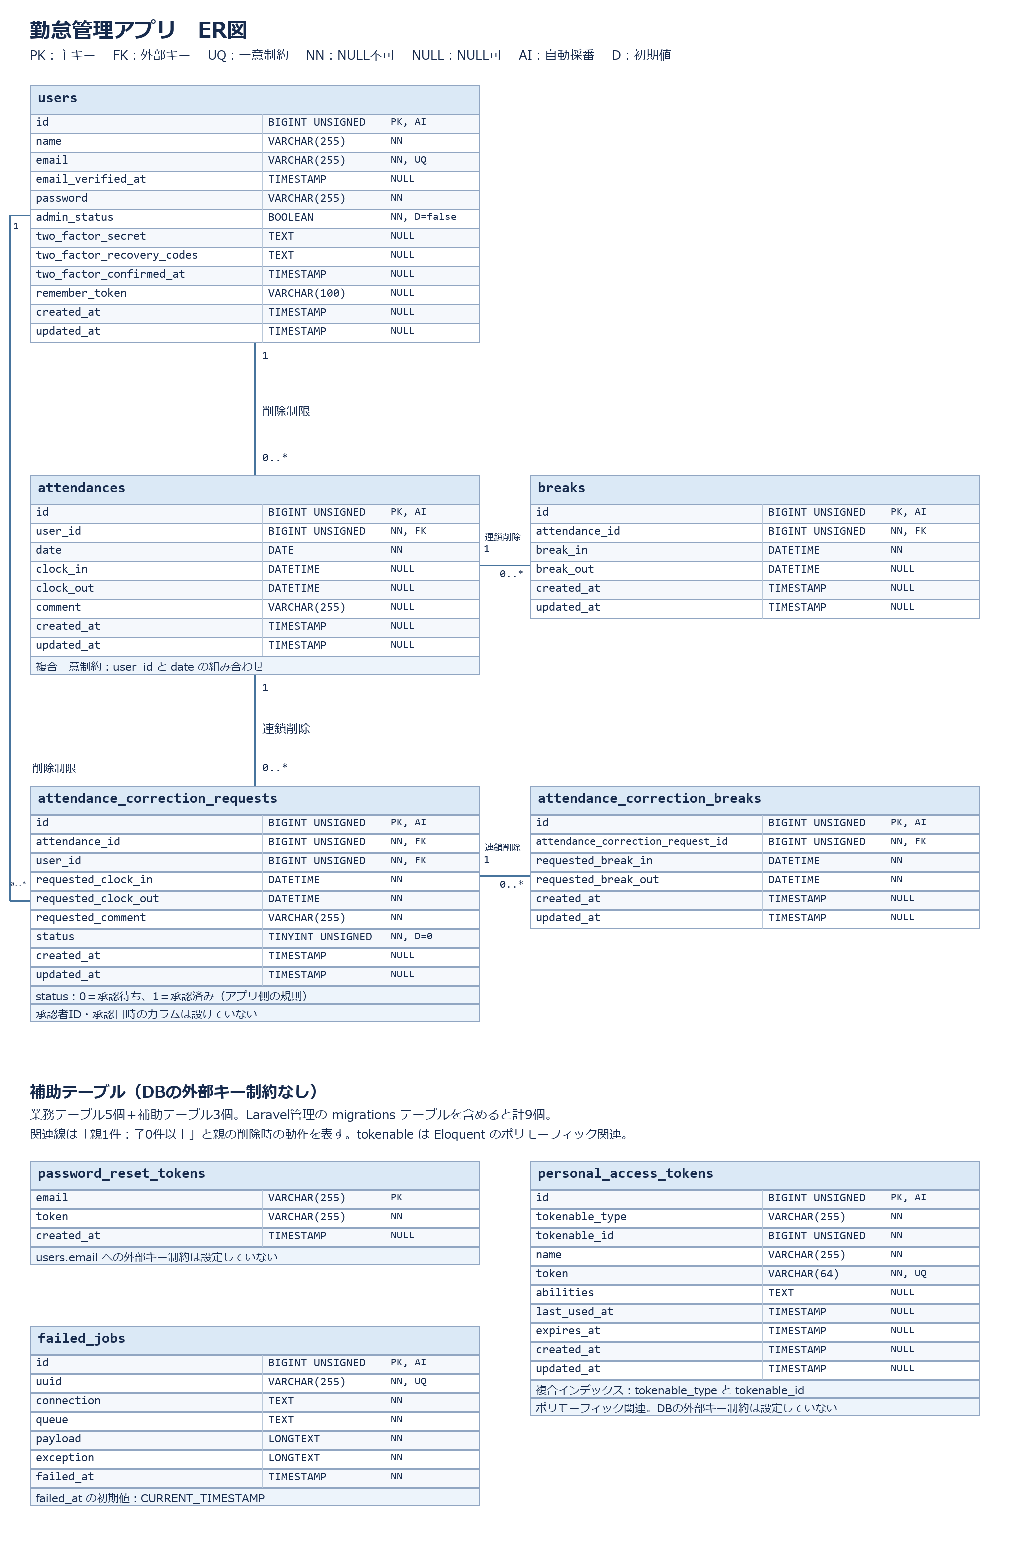
 | XX | 例）testsテーブル
 |  |  | id | unsigned bigint | ○ |  | ○
 |  |  | user_id | unsigned bigint |  |  | ○ | users(id)
 |  |  | score | integer |  |  | ○
 |  |  | created_at | timestamp
 |  |  | updated_at | timestamp
 | 1 | usersテーブル
 |  |  | id | BIGINT UNSIGNED | ○ |  | ○
 |  |  | name | VARCHAR(255) |  |  | ○
 |  |  | email | VARCHAR(255) |  | ○ | ○ |  | こちらには作成したER図の画像を貼り付けてください。
 |  |  | password | VARCHAR(255) |  |  | ○
 |  |  | admin_status | BOOLEAN |  |  | ○
 |  |  | email_verified_at | TIMESTAMP
 |  |  | created_at | TIMESTAMP
 |  |  | updated_at | TIMESTAMP
 |  |  | remember_token | VARCHAR(100)
 |  |  | two_factor_secret | TEXT
 |  |  | two_factor_recovery_codes | TEXT
 |  |  | two_factor_confirmed_at | TIMESTAMP

 | 2 | attendancesテーブル
 |  |  | id | BIGINT UNSIGNED | ○ |  | ○
 |  |  | user_id | BIGINT UNSIGNED |  | ○ | ○ | users(id)
 |  |  | date | DATE |  | ○ | ○
 |  |  | clock_in | DATETIME
 |  |  | clock_out | DATETIME
 |  |  | comment | VARCHAR(255)
 |  |  | created_at | TIMESTAMP
 |  |  | updated_at | TIMESTAMP

 | 3 | breaksテーブル
 |  |  | id | BIGINT UNSIGNED | ○ |  | ○
 |  |  | attendance_id | BIGINT UNSIGNED |  |  | ○ | attendances(id)
 |  |  | break_in | DATETIME |  |  | ○
 |  |  | break_out | DATETIME
 |  |  | created_at | TIMESTAMP
 |  |  | updated_at | TIMESTAMP

 | 4 | attendance_correction_requestsテーブル
 |  |  | id | BIGINT UNSIGNED | ○ |  | ○
 |  |  | attendance_id | BIGINT UNSIGNED |  |  | ○ | attendances(id)
 |  |  | user_id | BIGINT UNSIGNED |  |  | ○ | users(id)
 |  |  | requested_clock_in | DATETIME |  |  | ○
 |  |  | requested_clock_out | DATETIME |  |  | ○
 |  |  | requested_comment | VARCHAR(255) |  |  | ○
 |  |  | status | TINYINT UNSIGNED |  |  | ○
 |  |  | created_at | TIMESTAMP
 |  |  | updated_at | TIMESTAMP

 | 5 | attendance_correction_breaksテーブル
 |  |  | id | BIGINT UNSIGNED | ○ |  | ○
 |  |  | attendance_correction_request_id | BIGINT UNSIGNED |  |  | ○ | attendance_correction_requests(id)
 |  |  | requested_break_in | DATETIME |  |  | ○
 |  |  | requested_break_out | DATETIME |  |  | ○
 |  |  | created_at | TIMESTAMP
 |  |  | updated_at | TIMESTAMP

 | 6 | password_reset_tokensテーブル
 |  |  | email | VARCHAR(255) | ○ |  | ○
 |  |  | token | VARCHAR(255) |  |  | ○
 |  |  | created_at | TIMESTAMP

主なDB制約・データ整合性
【DBで保証する制約】
1. users.emailは一意とし、同じメールアドレスを重複登録しない。
2. users.admin_statusはNOT NULL、初期値はfalseとする。
3. attendancesはuser_idとdateの組み合わせに複合UNIQUE制約を設定する。user_id、dateをそれぞれ単独で一意にはしない。
4. attendances.user_idはusers.idを参照する。勤怠から参照されているユーザーの削除はRESTRICTにより拒否する。
5. breaks.attendance_idはattendances.idを参照し、勤怠の削除時に関連する休憩をCASCADE削除する。
6. attendance_correction_requests.attendance_idはattendances.idを参照し、勤怠の削除時に関連する修正申請をCASCADE削除する。
7. attendance_correction_requests.user_idはusers.idを参照する。修正申請から参照されているユーザーの削除はRESTRICTにより拒否する。
8. attendance_correction_breaks.attendance_correction_request_idはattendance_correction_requests.idを参照し、修正申請の削除時に関連する修正休憩をCASCADE削除する。
9. 勤怠を削除すると、関連する休憩・修正申請・修正休憩は上記外部キー制約により削除される。
10. 出勤・退勤・休憩・申請後の各時刻にはDATETIME型を使用する。attendances.dateはDATE型とする。
11. attendances.clock_in、attendances.clock_out、attendances.comment、breaks.break_outはNULLを許可する。
12. attendance_correction_requestsのrequested_clock_in、requested_clock_out、requested_commentはNOT NULLとする。
13. attendance_correction_breaksのrequested_break_in、requested_break_outはNOT NULLとする。
14. attendance_correction_requests.statusはTINYINT UNSIGNED、NOT NULL、初期値0とする。0・1だけに制限するCHECK制約やENUM型は設定していない。
15. 業務テーブル5個、およびpersonal_access_tokens・failed_jobsの主キーidはBIGINT UNSIGNEDの自動採番とする。password_reset_tokensはemailを主キーとする。
【アプリケーションで扱う規則】
16. 修正申請のstatusは0を「承認待ち」、1を「承認済み」として扱う。
17. 未打刻日の勤怠レコードは作成しない。月次一覧に表示する未打刻日の空行は表示用データであり、DBへ保存しない。
18. 修正申請中は正式な勤怠・休憩データを更新しない。申請内容はattendance_correction_requestsとattendance_correction_breaksへ保存する。
19. 管理者の承認時に、申請内容をattendancesとbreaksへ反映し、statusを1へ更新する。これらの更新はトランザクション内で実行する。
20. 承認者ID・承認日時を保存するapproved_by、approved_atカラムは実装していない。承認者を表す外部キーやリレーションも定義していない。
21. 時刻の前後関係、修正申請の備考必須、操作権限等はFormRequest・Controller・Middleware・Policy等で検証する。これらをDBのCHECK制約として説明しない。
【Laravel・Sanctumの補助テーブル】
22. password_reset_tokensはemailを主キーとする。emailにusersへの外部キーは設定していない。
23. personal_access_tokensはtokenにUNIQUE制約、tokenable_typeとtokenable_idに複合インデックスを設定する。tokenableはポリモーフィック関連であり、usersへの外部キー制約は設定していない。
24. failed_jobsはuuidにUNIQUE制約を設定する。
25. usersのremember_token、two_factor_secret、two_factor_recovery_codes、two_factor_confirmed_atはNULLを許可する。カラムの存在は二要素認証の有効化を意味しない。
26. 業務テーブル5個と補助テーブル3個を仕様書の対象とする。Laravelが管理するmigrationsテーブルを含めると、実装上のテーブル数は9個となる。
【personal_access_tokensテーブル】
27.tokenable_typeとtokenable_idに複合インデックスを設定する。これはUNIQUEインデックスではない。tokenableはポリモーフィック関連であり、DBの外部キー制約は設定しない。
【failed_jobsテーブル】
28.failed_jobs.failed_atの初期値はCURRENT_TIMESTAMPとする。

 | 7 | personal_access_tokensテーブル
 |  |  | id | BIGINT UNSIGNED | ○ |  | ○
 |  |  | tokenable_type | VARCHAR(255) |  |  | ○
 |  |  | tokenable_id | BIGINT UNSIGNED |  |  | ○
 |  |  | name | VARCHAR(255) |  |  | ○
 |  |  | token | VARCHAR(64) |  | ○ | ○
 |  |  | abilities | TEXT
 |  |  | last_used_at | TIMESTAMP
 |  |  | expires_at | TIMESTAMP
 |  |  | created_at | TIMESTAMP
 |  |  | updated_at | TIMESTAMP

 | 8 | failed_jobsテーブル
 |  |  | id | BIGINT UNSIGNED | ○ |  | ○
 |  |  | uuid | VARCHAR(255) |  | ○ | ○
 |  |  | connection | TEXT |  |  | ○
 |  |  | queue | TEXT |  |  | ○
 |  |  | payload | LONGTEXT |  |  | ○
 |  |  | exception | LONGTEXT |  |  | ○
 |  |  | failed_at | TIMESTAMP |  |  | ○

 | 9 | 〇〇テーブル

